Regras
[APSFW0202] Perfil de risco - Seção Síntese de riscos

Tela com título: | Perfil de risco
Trilha: | Início - Painel do supervisor - Perfil de risco
Código de tela: | [APSFW0202]
Perfil de acesso: | Usuário com perfil
 |  | Supervisor
 |  | Consulta tudo
 |  | Consulta somente não bloqueados | não será implementado agora
 |  | Consulta somente resumo de perfil não bloqueado | não será implementado agora
Objetivo da estória: detalhar a Seção Síntese de riscos
Filtro: | ciclo e versão (exibido se houver mais de uma versão do perfil de risco)
Seções: | São dinâmicas de acordo com perfil do usuário e estado do ciclo.
 | Nome/Código da ES
 |  | Ciclo
 |  | Detalhes da ES
 | Matriz de riscos e controles
 |  | ARCs que possuem notas vigentes devem exibir a respectiva nota.
 |  | ARCs previstos que não possuem notas vigentes devem exibir N/A.
 | Síntese de riscos
 |  | Exibir o conceito e a descrição da síntese de cada risco incluído na matriz de riscos e controles
 |  | Exibir o conceito e a descrição da síntese de cada risco com síntese obrigatória, mesmo que não tenha sido incluído na matriz de riscos e controles
Protótipo:

Situação 01 | Perfil de risco vazio - 1ª versão
 |  | Ciclo: 1º ciclo, antes de incluir e liberar a matriz de riscos e controles - 1º ciclo de supervisão da ES
 |  | Detalhes da seção Matriz de riscos e controles
 |  | Não exibe a matriz
 |  | Detalhes da seção Síntese de riscos
 |  | Exibe a síntese de riscos não preenchida daqueles riscos com síntese obrigatório (contraído por default) definidos na metodologia.
 |  | Usuário Supervisor ou Consulta tudo

Alterar:
Situação para Estado

Situação 02 | Perfil de risco vigente - Com matriz vigente
 |  | Ciclo: 1º ciclo, após a inclusão e liberação da matriz de riscos e controles - Versão vigente do ciclo em andamento
 | Detalhes da seção Matriz de riscos e controles
 |  | Não exibe a matriz
 | Detalhes da seção Síntese de riscos
 |  | Exibir o conceito e a justificativa da síntese vigente de cada risco incluído na matriz de riscos e controles (contraído por default)
 |  | Exibir o conceito e a justificativa da síntese vigente de cada risco com síntese obrigatória definida na metodologia, mesmo que não tenha sido incluído na matriz de riscos e controles (contraído por default)
 |  | A inclusão e conclusão é feita pelo supervisor separadamente para cada síntese.

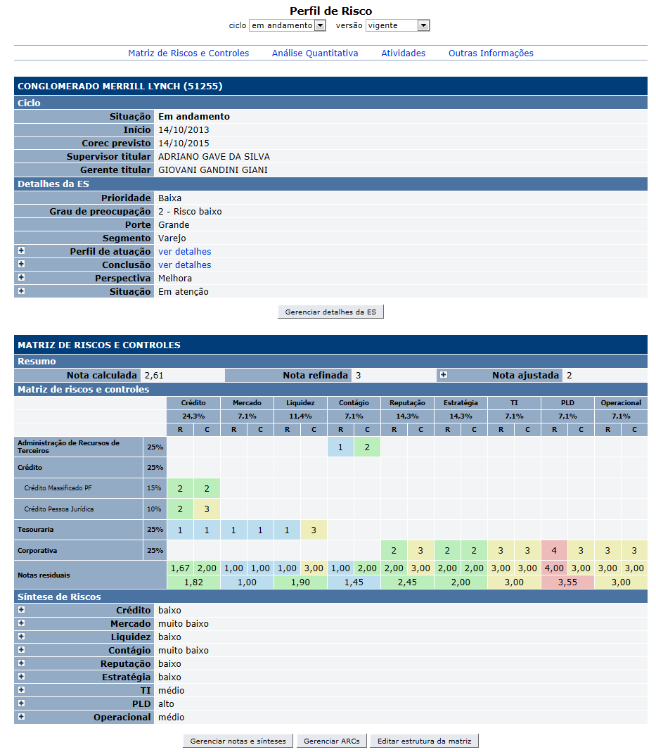

Alterar:
Situação para Estado

 |  | Dados da síntese de riscos
 |  | Nome | Objetivo | Observação
 |  | Conceito | Apresentar o conceito do risco que depende da nota | Exibir não preenchido se ainda não tiver sido informada pelo Supervisor. Exibir a síntese vigente se tiver sido informada e concluída pelo Supervisor.
 |  | Justificativa | Apresentar a justificativa da síntese | Exibir não preenchido se ainda não tiver sido informada pelo Supervisor. Exibir a síntese vigente se tiver sido informada e concluída pelo Supervisor.
 |  | Comandos disponíveis na Seção matriz de riscos e controles:
 |  | Nome | Objetivo | Observação
 |  | Contrair/Expandir síntese | Contrair/Expandir síntese | N/A

Cenários de teste

Agrupar a maior quantidade de itens de teste no mesmo teste.

Dado que: | Observar as orientações para a contrução das matrizes

Matriz 01 | Não há matriz vigente
 | Não há ARCs definidos na matriz
 | Na Metodologia não há risco com síntese obrigatória
Matriz 02 | Não há matriz vigente
 | Há ARCs definidos na matriz
 | Na Metodologia há um risco com síntese obrigatória e este risco não foi incluído na matriz
Matriz 03 | Há matriz vigente
 | Há um risco com síntese obrigatória e este risco não foi incluído na matriz
 | Não há síntese com dados informados
Matriz 04 | Há matriz vigente.
 | Há versão da matriz anterior com outros grupos de riscos e controles. Com interseção.
 | Na Metodologia há um risco com síntese obrigatória e este risco não foi incluído na matriz
 | Há síntese vigente e síntese em edição.
 | Há sínteses ainda não preenchidas (ARCs novos).
 | Há versões de sínteses anteriores.
Matriz 05 | Há matriz vigente
 | Há versão da matriz anterior com outros grupos de riscos e controles. Com interseção.
 | Na Metodologia vigente não há risco com síntese obrigatória que se aplica a versão da matriz vigente.
 | Na Metodologia anterior há risco com síntese obrigatória que se aplica a uma versão da matriz anterior.
 | Há síntese vigente e síntese em edição.
 | Há sínteses ainda não informadas.

Web:

 |  | Realizar os testes abaixo para usuário com perfil: | Supervisor e Consulta tudo

Caso de teste | Tipo | Cenário | Resultado
C001 | Sucesso | Acessar o Perfil de risco vazio (versão vigente). Ciclo em andamento. ES da equipe do supervisor, com ciclo em andamento, mas sem ARCs, sem matriz vigente. Matriz 01 | Exibir a tela [APSFW0202] - Perfil de risco. Matriz 01 Exibe a síntese de riscos não preenchida daqueles riscos com síntese obrigatória (contraído por default) definidos na metodologia.
C002 | Sucesso | Acessar o Perfil de risco vazio (versão vigente). Ciclo em andamento. ES da equipe do supervisor, com ciclo em andamento, mas sem ARCs, sem matriz vigente. Matriz 02 | Exibir a tela [APSFW0202] - Perfil de risco. Matriz 02 Exibe apenas a Seção síntese de riscos vazia.
C003 | Sucesso | Acessar o Perfil de risco (versão vigente). ES da equipe do supervisor, ciclo iniciado, com ARCs, com matriz vigente e corec anteriores. Matriz 03 | Exibir a tela [APSFW0202] - Perfil de risco. Na seção síntese de riscos exibir um item para cada grupo de risco e controle presente na matriz. Exibir um item contraído para cada risco com síntese obrigatória na metodologia. Todos as sínteses com conceito e justificativas não preenchidos.
C004 | Sucesso | Acessar o Perfil de risco (versão vigente). ES da equipe do supervisor, ciclo iniciado, com ARCs, com matriz vigente e corec anteriores. Matriz 04 | Exibir a tela [APSFW0202] - Perfil de risco. Na seção síntese de riscos exibir um item para cada grupo de risco e controle presente na matriz. Exibir um item contraído para cada risco com síntese obrigatória na metodologia. Exibir os riscos da matriz vigente. Exibir a versão vigente de cada síntese.
C005 | Sucesso | Acessar o Perfil de risco (versão anterior) ES da equipe do supervisor, ciclo iniciado, com ARCs, com matriz vigente e corec anteriores. Matriz 04 | Exibir a tela [APSFW0202] - Perfil de risco. Na seção síntese de riscos exibir um item para cada grupo de risco e controle presente na matriz. Exibir um item contraído para cada risco com síntese obrigatória na metodologia. Exibir os riscos da versão da matriz anterior. Exibir a versão anterior de cada síntese.
C006 | Sucesso | Acessar o Perfil de risco (versão vigente). ES da equipe do supervisor, ciclo iniciado, com ARCs, com matriz vigente e corec anteriores. Matriz 05 | Exibir a tela [APSFW0202] - Perfil de risco. Na seção síntese de riscos exibir um item para cada grupo de risco e controle presente na matriz. Não há riscos com síntese obrigatória. Exibir os riscos da matriz vigente. Exibir a versão vigente de cada síntese.
C007 | Sucesso | Acessar o Perfil de risco (versão anterior). ES da equipe do supervisor, ciclo iniciado, com ARCs, com matriz vigente e corec anteriores. Matriz 05 | Exibir a tela [APSFW0202] - Perfil de risco. Na seção síntese de riscos exibir um item para cada grupo de risco e controle presente na matriz. Exibir um item contraído para cada risco com síntese obrigatória na metodologia. Exibir os riscos da matriz anterior. Exibir a versão anterior de cada síntese.

